Sheet1
 | Cview |  | Cframe |  | Cdocment | CWinApp

 | Cview负责数据显示
 | Cdocment负责数据的存储

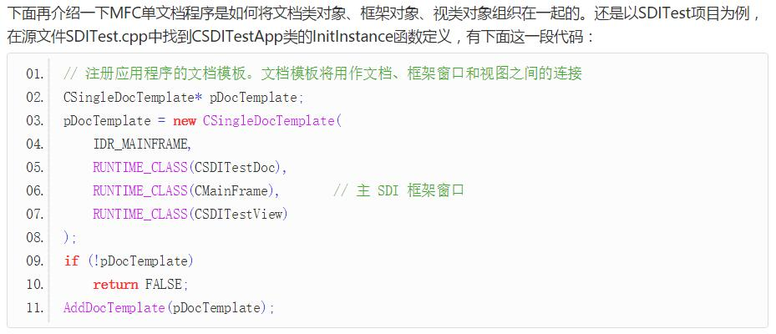

 | Afx前缀的函数代表应用程序框架函数，它们都是全局函数

在程序运行时CWinApp将创建一个CFrameWnd框架窗口实例，而框架窗口将创建文档模板，然后有文档模板创建文档实例和视实例，并将两者关联。一般来讲我们只需对文档和视进行操作，框架的各种行为已经被MFC封装好了，不需人为干预。

文档Document、视图View

 | 1 | 一个SDI应用只用一个框架窗口，一个MDI应用可以多个框架窗口
 |  | （SDI单文档窗口，MDI多文档窗口）
 | 2 | 一个应用可以包含多个文档，一个文档可以包含多个视图
 | 3 | 一个模板定义一个文档和一个视图的关系

 | 1 | 创建模板，添加模板至文档模板管理器
 | 2 | 创建框架窗口，显示并且更新框架窗口

 | SDI |  | 1.生成CMainFrame类——>CMainWnd

 | MDI |  | 1.生成CMainFrame类——>CMDIFrameWnd
 |  |  | 2.生成CChildFrame类——>CMDIChildWnd

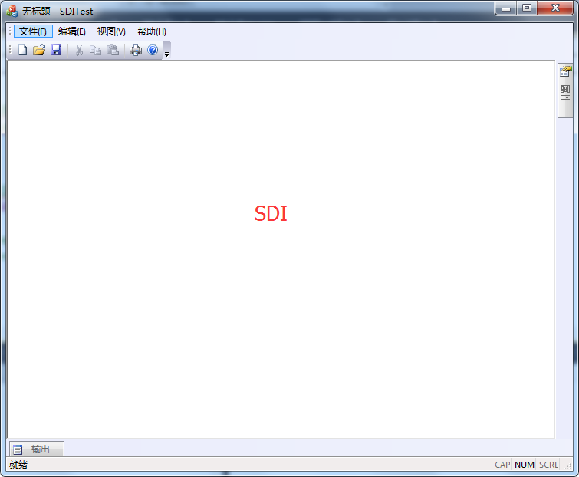

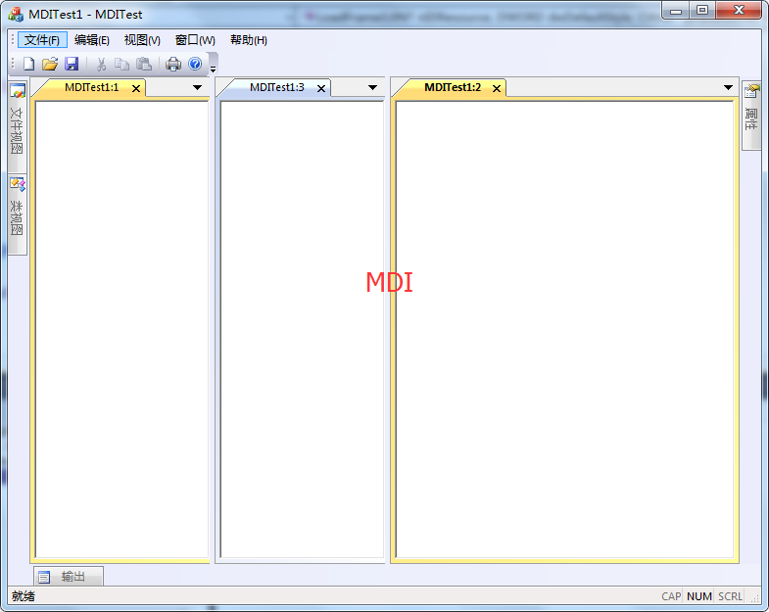

设备上下文

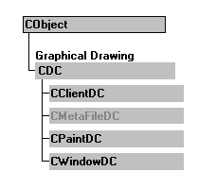
 |  | CDC |  | 所有设备上下文类的基类。封装了所有图形输出函数，包括矢量、光栅和文本输出。

 |  | CClientDC |  | 在其构造函数中自动调用GetDC，在其析构函数中自动调用ReleaseDC函数。CClientDC对象联系的DC是窗口的客户区。

CPaintDC继承自CDC，在其构造函数中自动调用BeginPaint函数。在其析构函数中自动调用EndPaint函数。EndPaint除了释放设备上下文外，还负责从消息队列中清除WM_PAINT消息。因而在处理窗口重绘时，必须使用CPaintDC，否则WM_PAINT消息无法从消息队列中清除，将引起不断的窗口重绘。CPaintDC也只能用在WM_PAINT消息处理中。
 |  | CPaintDC

 |  | CWindowsDC |  | 用于窗口客户区和非客户区（包括窗口边框、标题栏、控制按钮等）的绘制。

GDI绘图

设备上下文 |  | 绘制场景

GDI对象 |  | 绘图工具

